BUG_01
Category | lable | value
ID lỗi | ID | 001
 | Tên lỗi | Không đưa ra cảnh báo SDT không hợp lệ, không tồn tại ở trang đăng ký
 | Người giao | Đỗ Thị Hoài Linh
 | Ngày gửi
Tổng quan về lỗi | Mô tả | Sau khi chọn tạo tài khoản và nhập các thông tin cần thiết. Ấn số điện thoại không tồn tại 1234567890, hệ thống không đưa ra cảnh báo
 | Đường dẫn | https://www.charleskeith.vn/vn/create-account
 | Ảnh chụp lỗi | 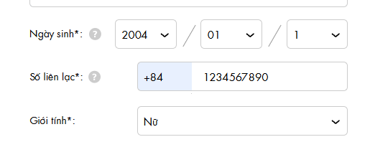
Điều kiện | Hệ điều hành | Windowns 11
 | Trình duyệt | Chrome
Chi tiết lỗi | Điều kiện trước | Chưa có tài khoản
 | Bước thực hiện | 1. Mở trình duyệt Chrome và truy cập link https://www.charleskeith.vn/vn/create-account 2. Chọn tạo tài khoản 3. Nhập các thông tin hợp lệ và nhập sdt " 1234567890 " 4. Ấn đăng ký
 | Kết quả mong đợi | 1. Hiển thị trang web charles&keith 2. Hiển thị giao diện đăng ký 3. Không cho đăng ký và thông báo sdt không hợp lệ
 | Kết quả thực tế | 1. Hiển thị tran web charles&keith 2. Hiển thị giao diện đăng ký 3. Đăng ký thành công với sdt lỗi và không đưa ra cảnh
Theo dõi lỗi | Mức độ nghiêm trọng | High
 | Người phụ trách
 | Sự ưu tiên | High
Ghi chú

